圖表索引
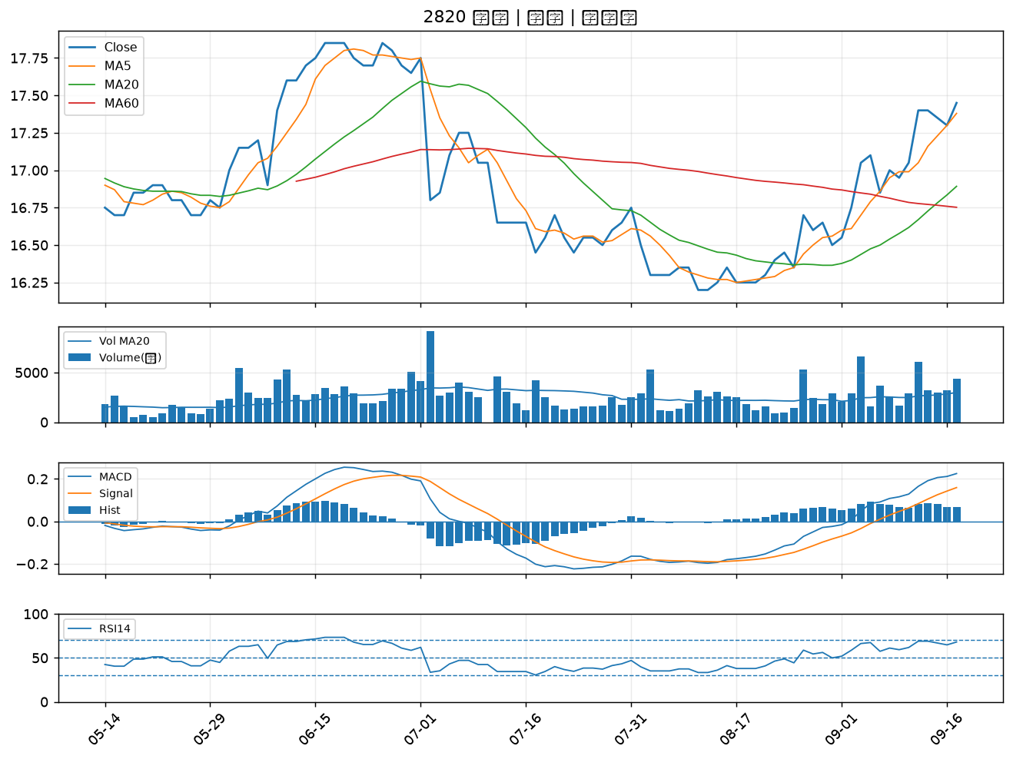
股票代號 | 股票名稱 | 市場 | 買進觀察分級 | 主力突破分數 | 圖表路徑
6133 | 金橋 | 上市 | A級 | 6 | output/charts/20260917/6133_金橋.png
2033 | 佳大 | 上市 | A級 | 6 | output/charts/20260917/2033_佳大.png
1709 | 和益 | 上市 | A級 | 6 | output/charts/20260917/1709_和益.png
8103 | 瀚荃 | 上市 | A級 | 6 | output/charts/20260917/8103_瀚荃.png
2371 | 大同 | 上市 | A級 | 4 | output/charts/20260917/2371_大同.png
1710 | 東聯 | 上市 | A級 | 4 | output/charts/20260917/1710_東聯.png
3094 | 聯傑 | 上市 | A級 | 4 | output/charts/20260917/3094_聯傑.png
6291 | 沛亨 | 上櫃 | A級 | 4 | output/charts/20260917/6291_沛亨.png
1560 | 中砂 | 上市 | A級 | 4 | output/charts/20260917/1560_中砂.png
2812 | 台中銀 | 上市 | A級 | 3 | output/charts/20260917/2812_台中銀.png
4904 | 遠傳 | 上市 | A級 | 3 | output/charts/20260917/4904_遠傳.png
6168 | 宏齊 | 上市 | B級 | 6 | output/charts/20260917/6168_宏齊.png
2493 | 揚博 | 上市 | B級 | 6 | output/charts/20260917/2493_揚博.png
8215 | 明基材 | 上市 | B級 | 6 | output/charts/20260917/8215_明基材.png
6885 | 全福生技 | 上市 | B級 | 6 | output/charts/20260917/6885_全福生技.png
1314 | 中石化 | 上市 | B級 | 5 | output/charts/20260917/1314_中石化.png
2801 | 彰銀 | 上市 | B級 | 5 | output/charts/20260917/2801_彰銀.png
2836 | 高雄銀 | 上市 | B級 | 5 | output/charts/20260917/2836_高雄銀.png
2303 | 聯電 | 上市 | B級 | 4 | output/charts/20260917/2303_聯電.png
2884 | 玉山金 | 上市 | B級 | 4 | output/charts/20260917/2884_玉山金.png
5347 | 世界 | 上櫃 | B級 | 4 | output/charts/20260917/5347_世界.png
3580 | 友威科 | 上櫃 | B級 | 4 | output/charts/20260917/3580_友威科.png
2412 | 中華電 | 上市 | B級 | 4 | output/charts/20260917/2412_中華電.png
6617 | 共信-KY | 上櫃 | B級 | 3 | output/charts/20260917/6617_共信-KY.png
2834 | 臺企銀 | 上市 | B級 | 3 | output/charts/20260917/2834_臺企銀.png
2890 | 永豐金 | 上市 | B級 | 3 | output/charts/20260917/2890_永豐金.png
2354 | 鴻準 | 上市 | B級 | 3 | output/charts/20260917/2354_鴻準.png
3702 | 大聯大 | 上市 | B級 | 3 | output/charts/20260917/3702_大聯大.png
6227 | 茂綸 | 上櫃 | B級 | 3 | output/charts/20260917/6227_茂綸.png
2820 | 華票 | 上市 | B級 | 3 | output/charts/20260917/2820_華票.png

6133 金橋｜A級
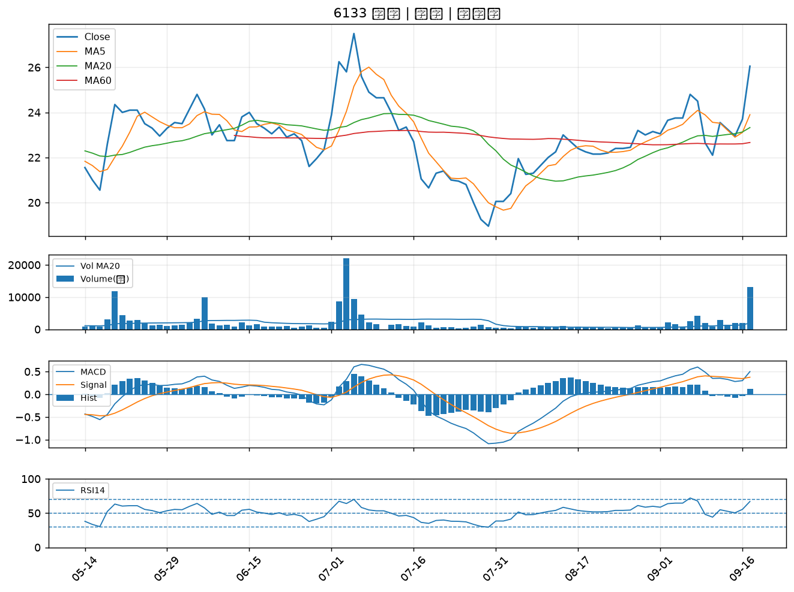

2033 佳大｜A級
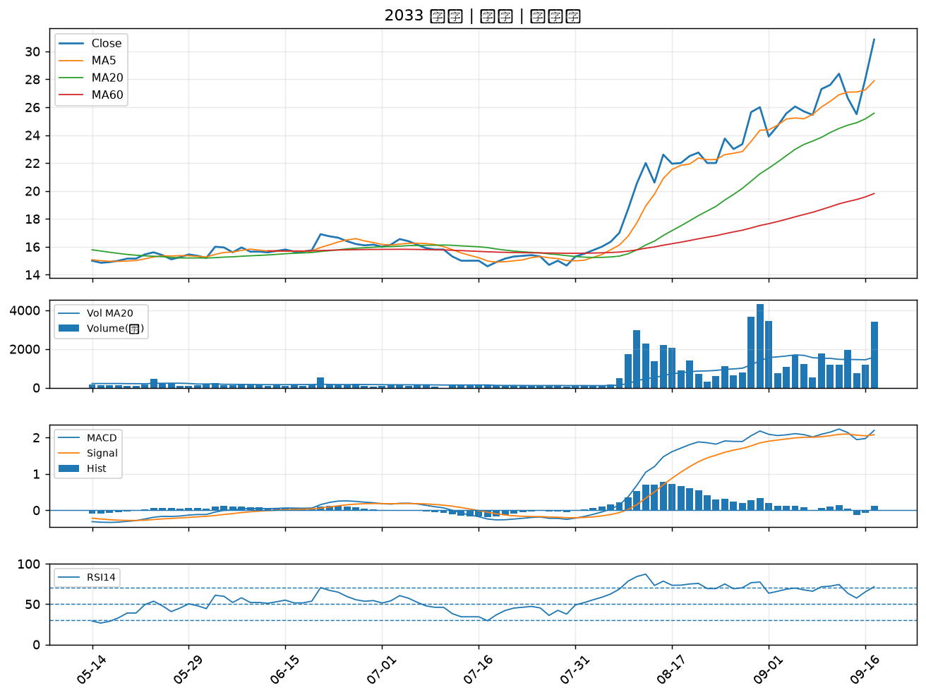

1709 和益｜A級
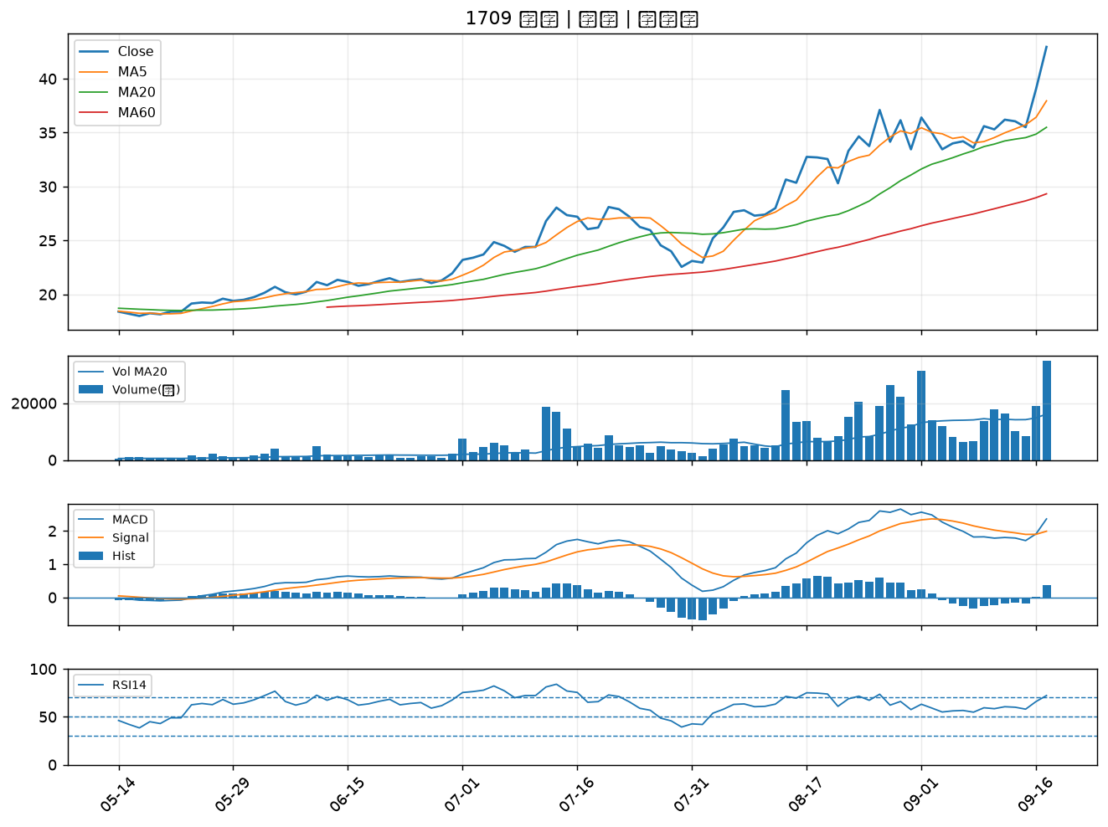

8103 瀚荃｜A級
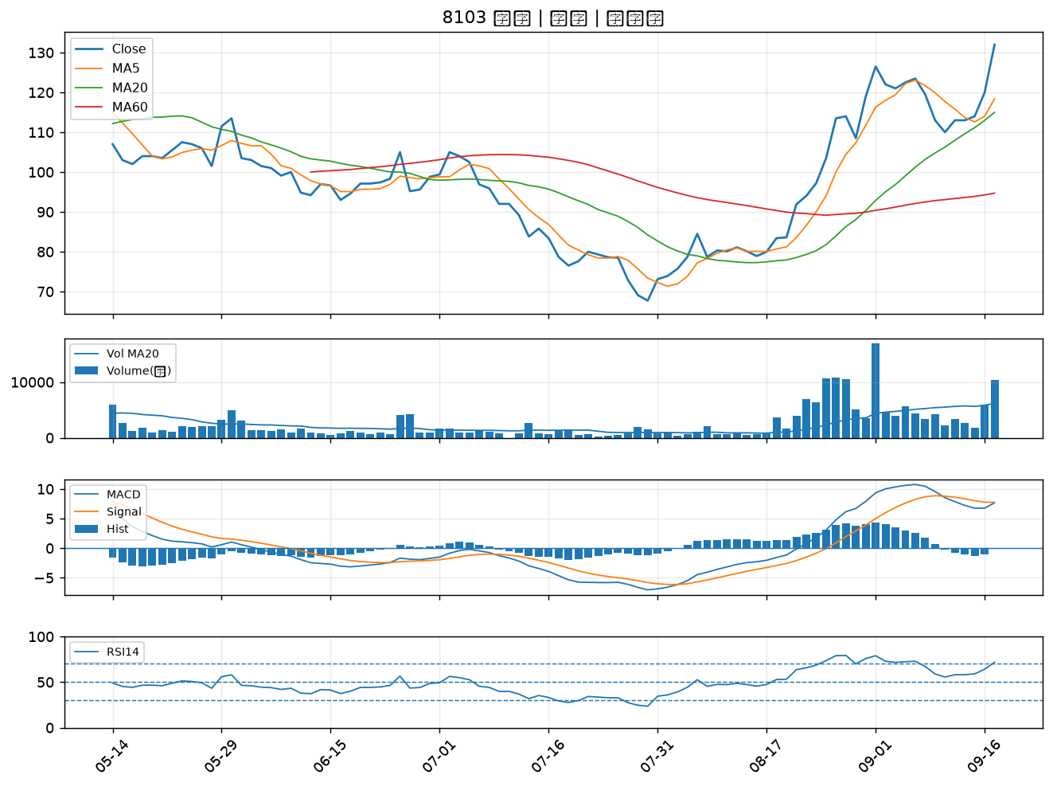

2371 大同｜A級
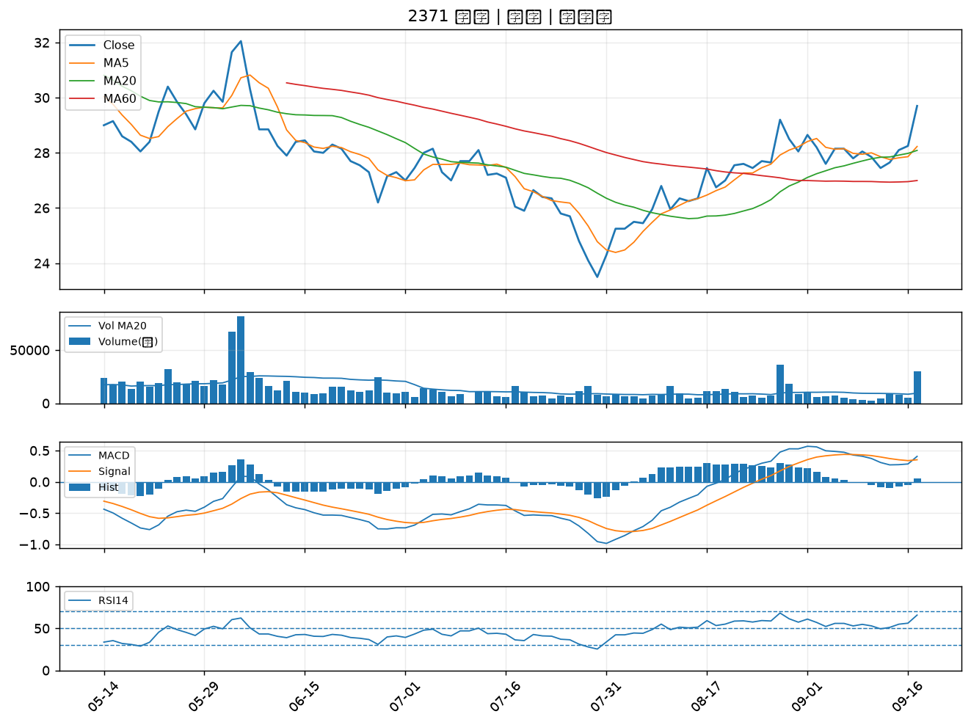

1710 東聯｜A級
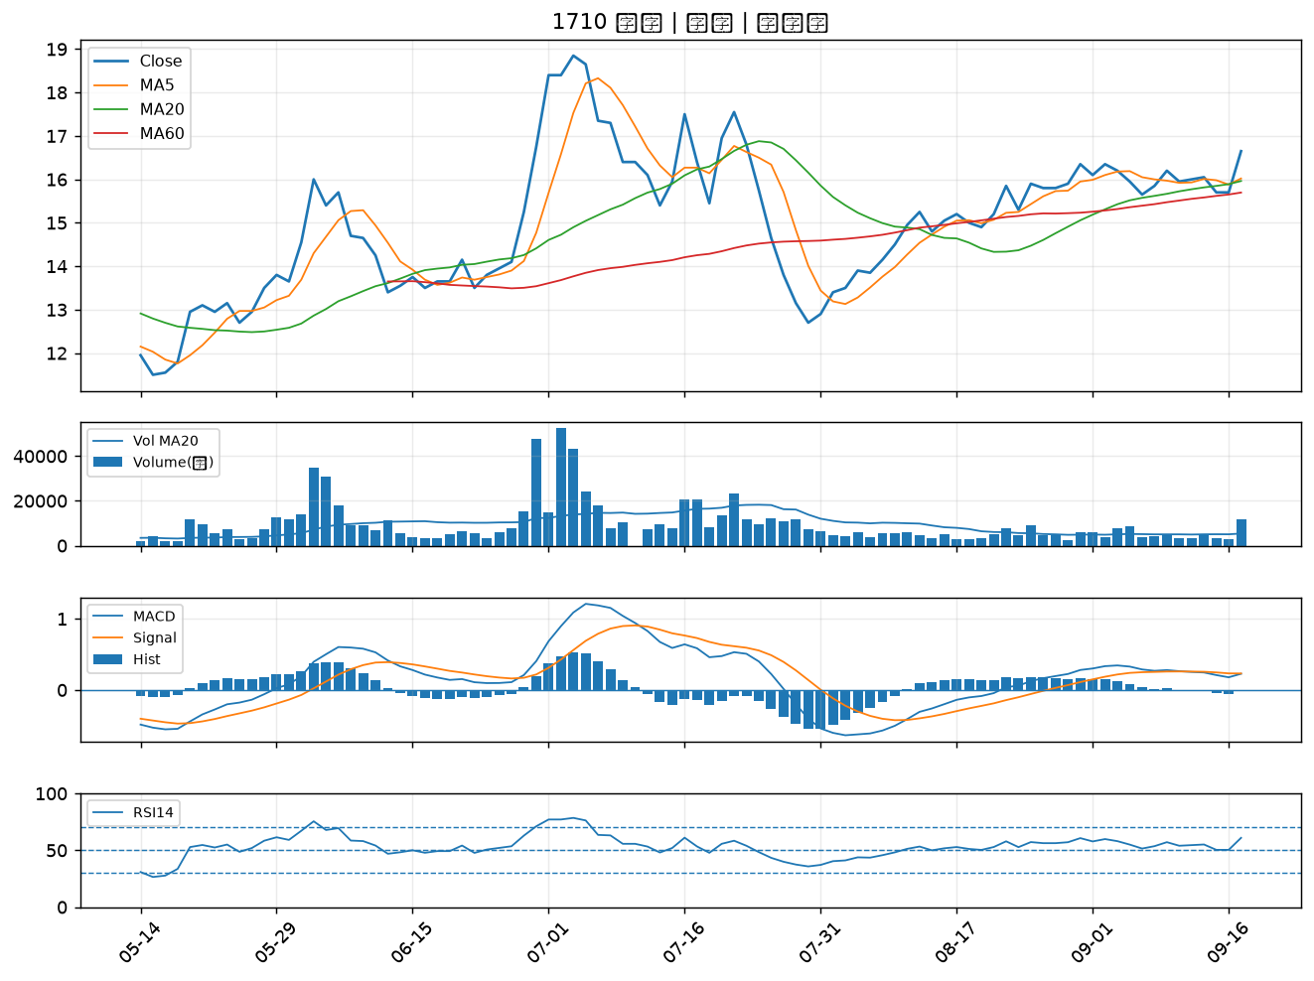

3094 聯傑｜A級
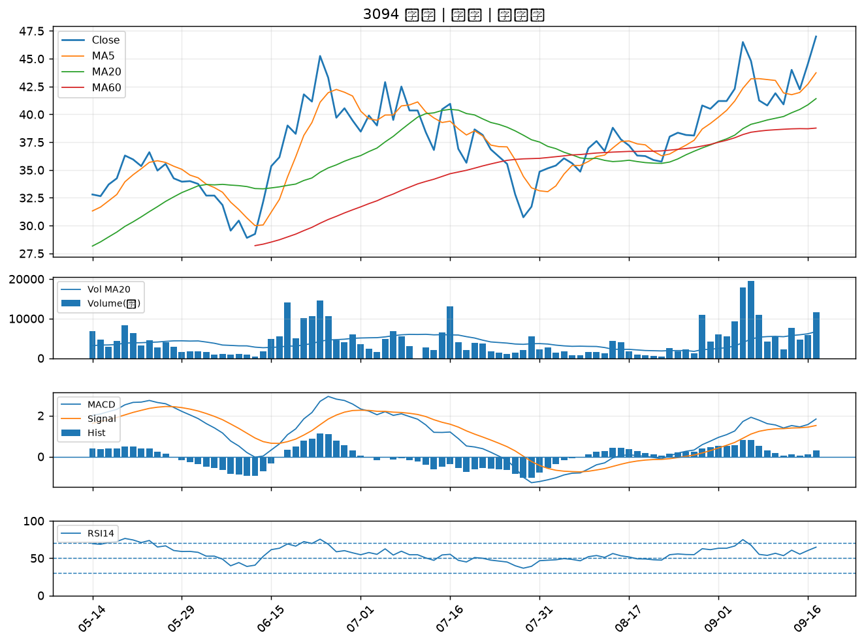

6291 沛亨｜A級
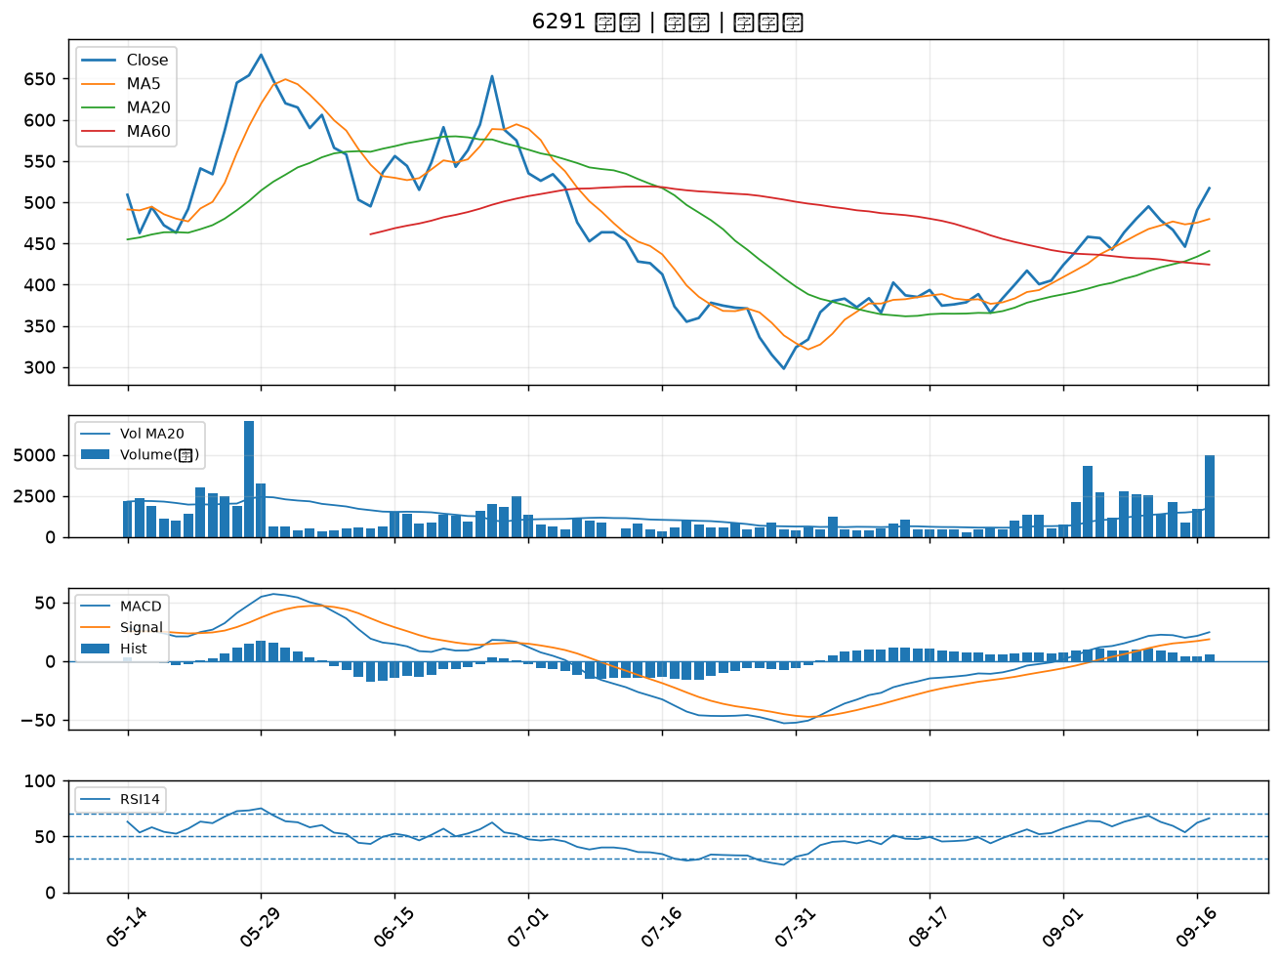

1560 中砂｜A級
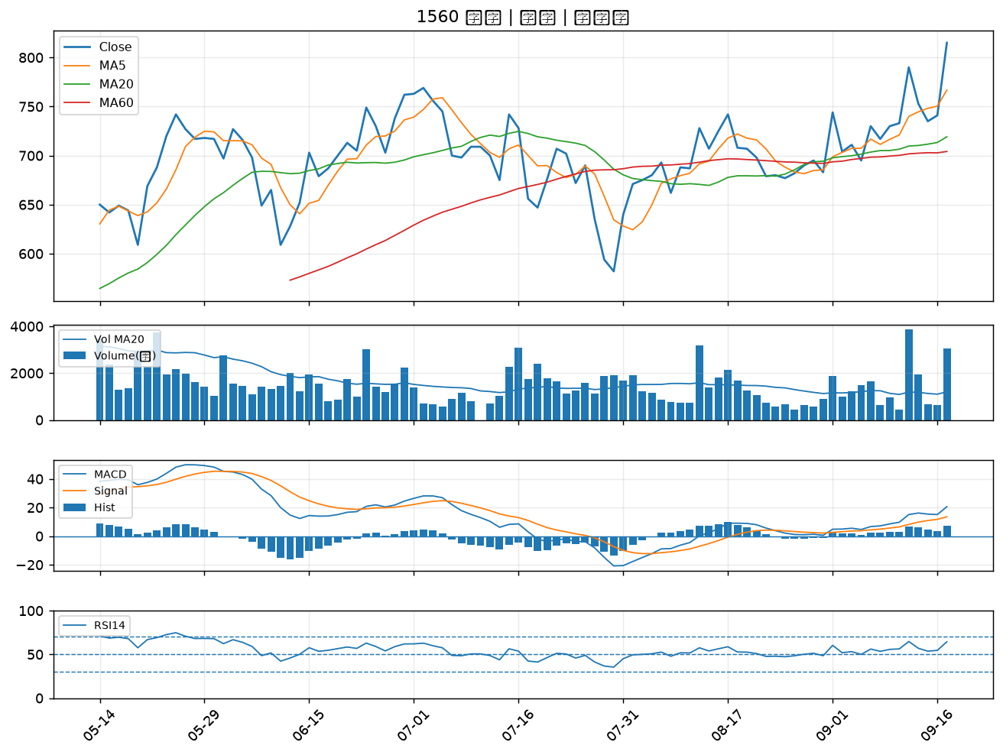

2812 台中銀｜A級
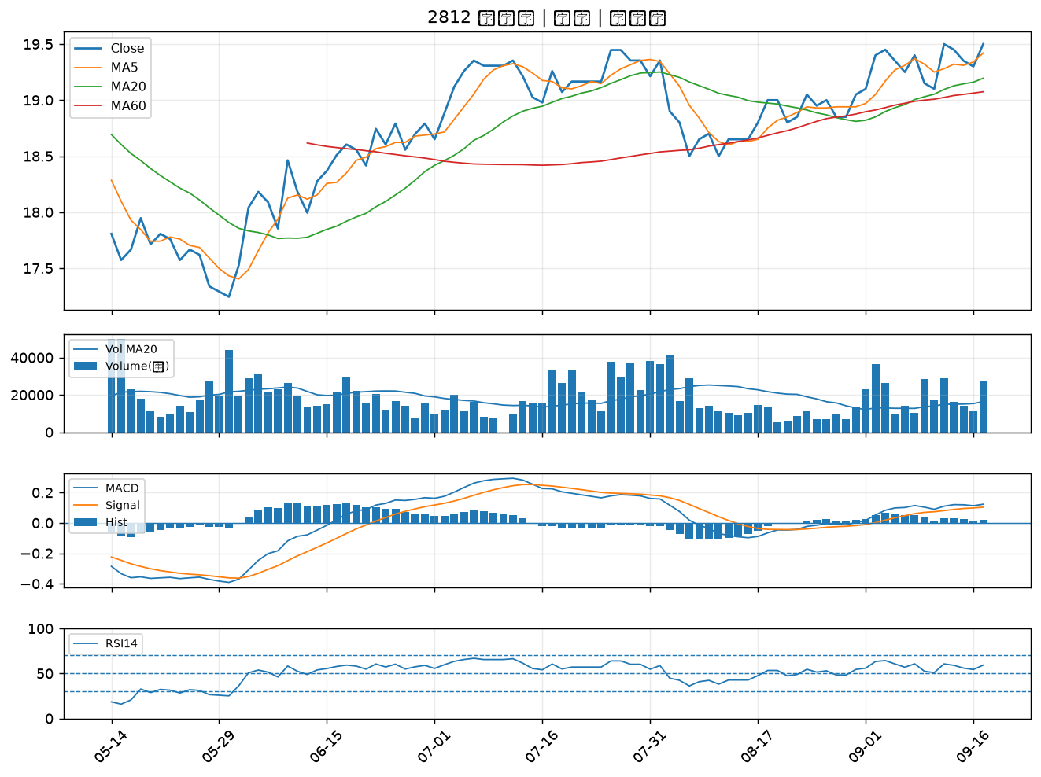

4904 遠傳｜A級
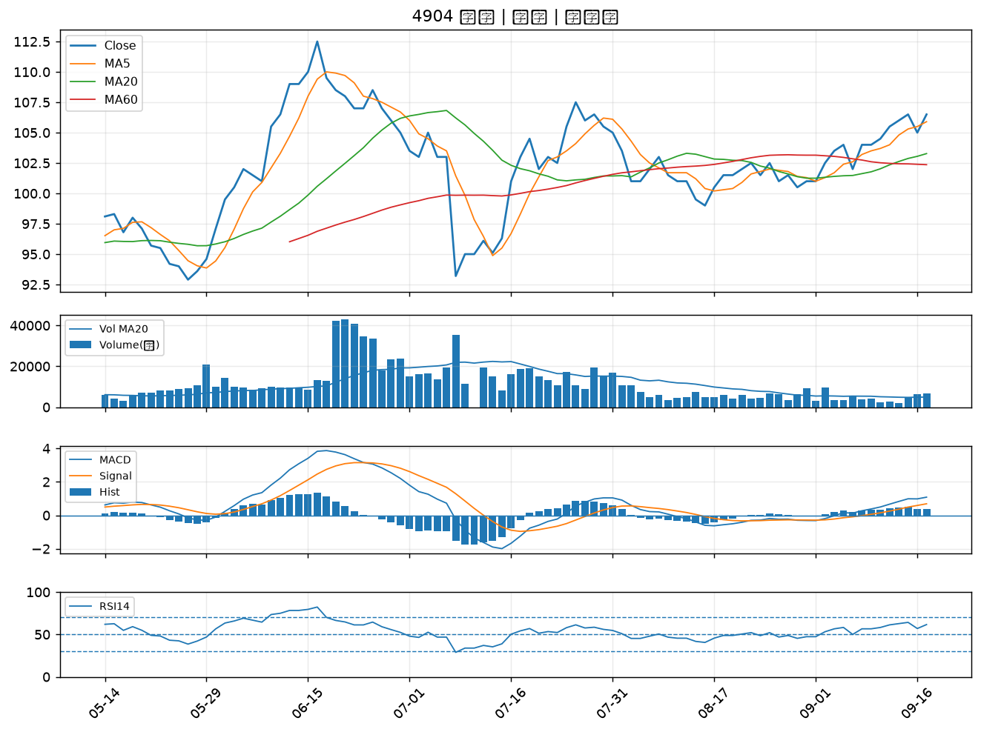

6168 宏齊｜B級
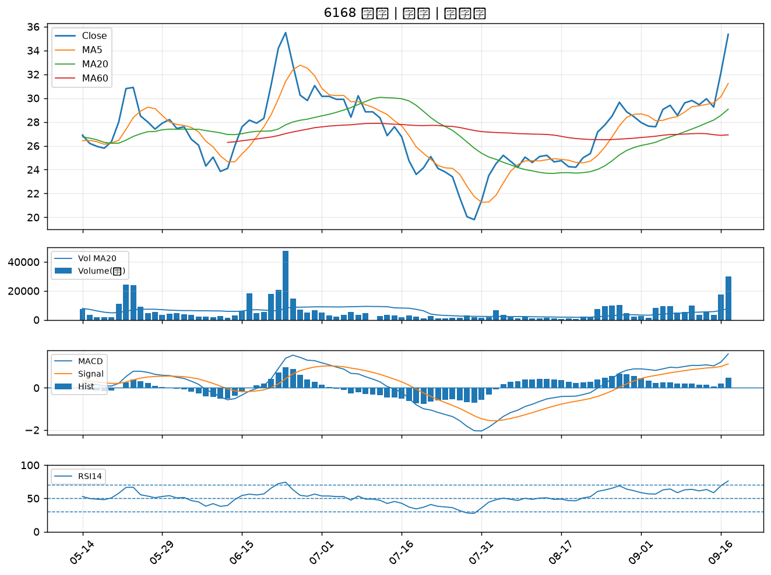

2493 揚博｜B級
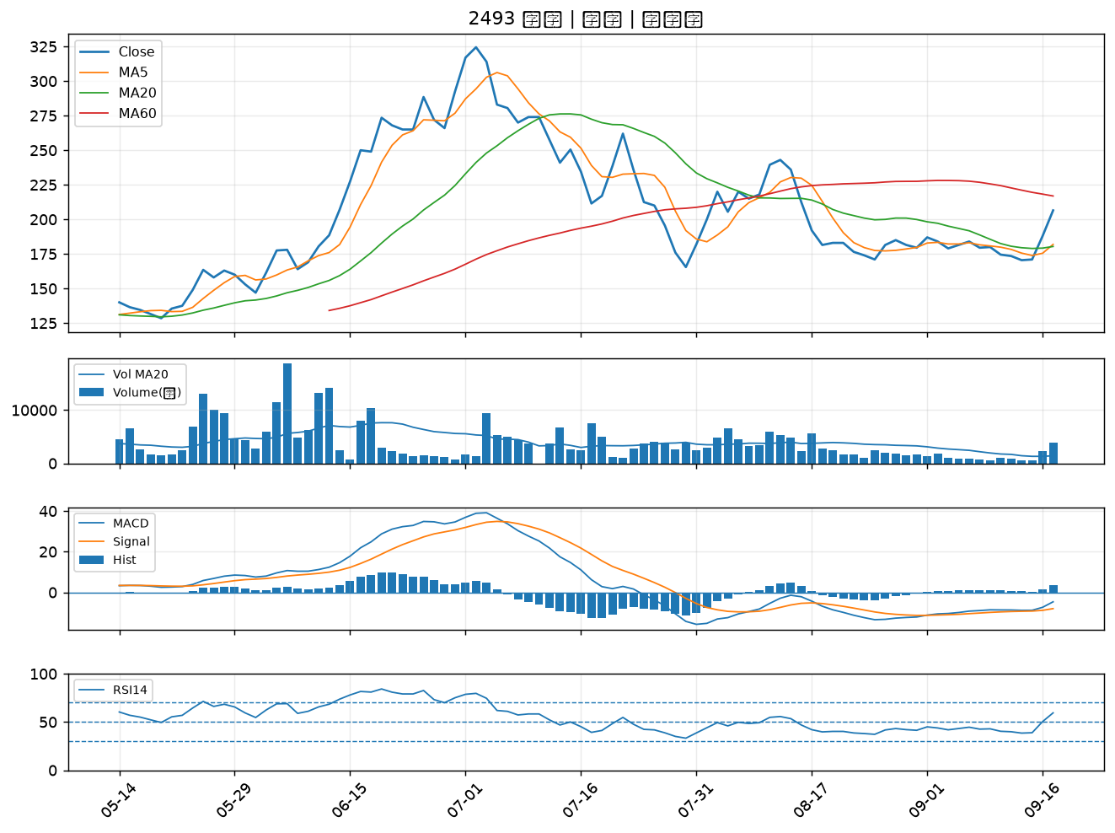

8215 明基材｜B級
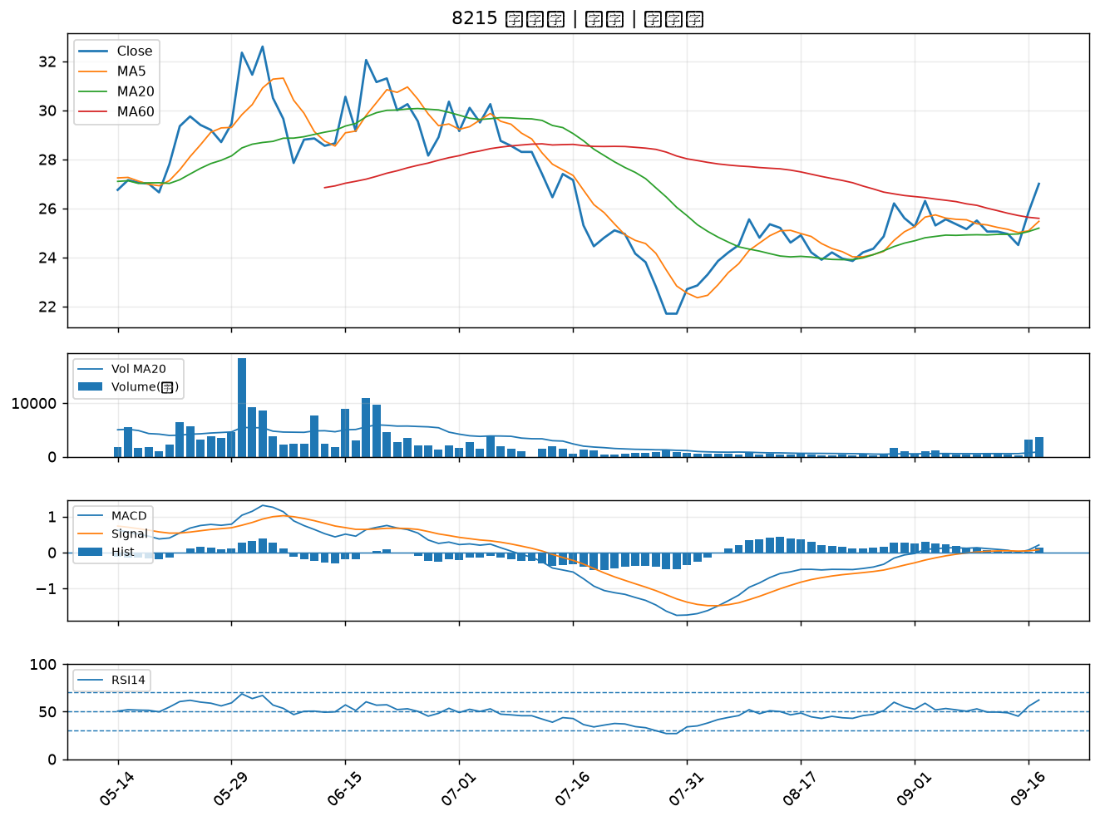

6885 全福生技｜B級
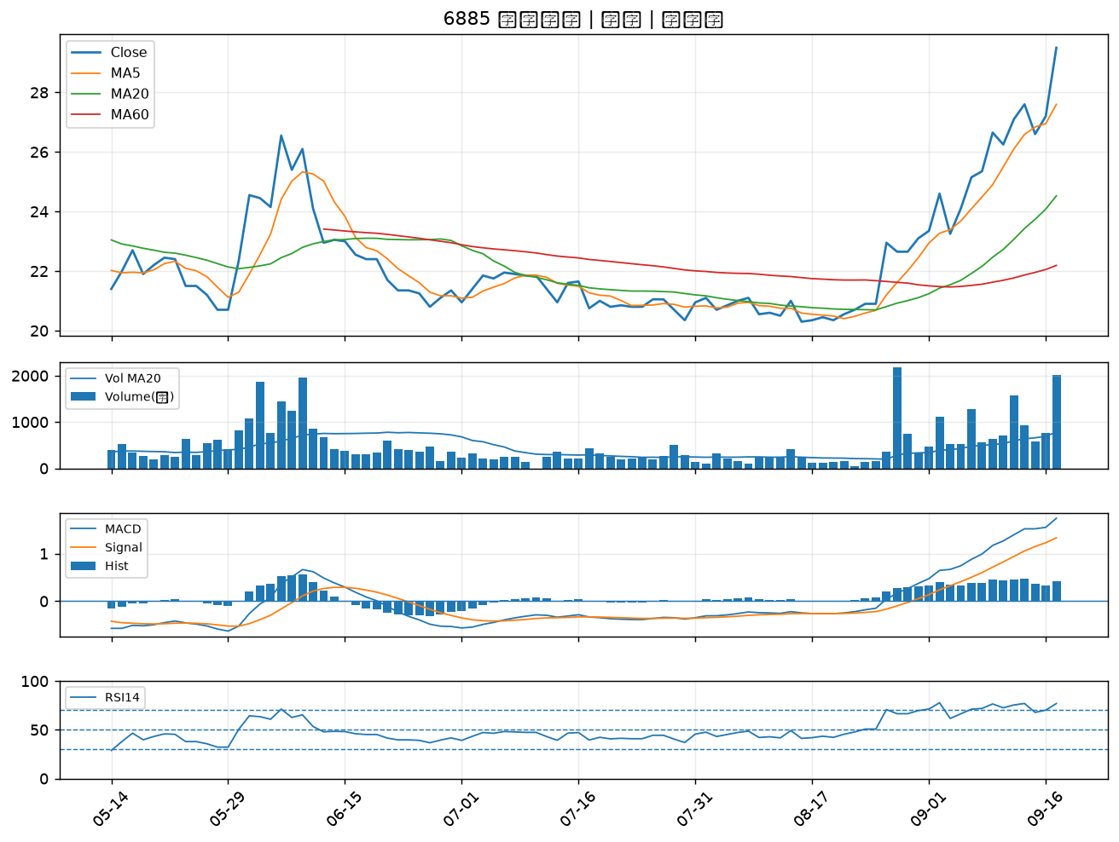

1314 中石化｜B級
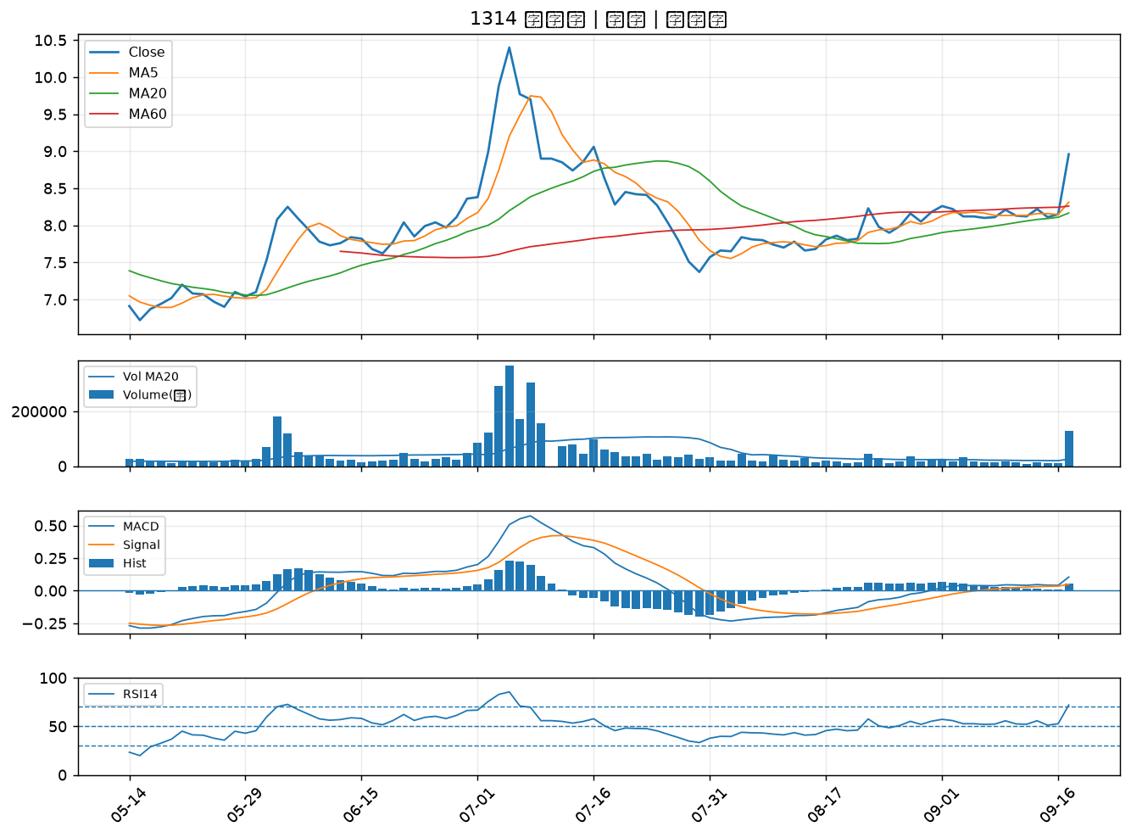

2801 彰銀｜B級
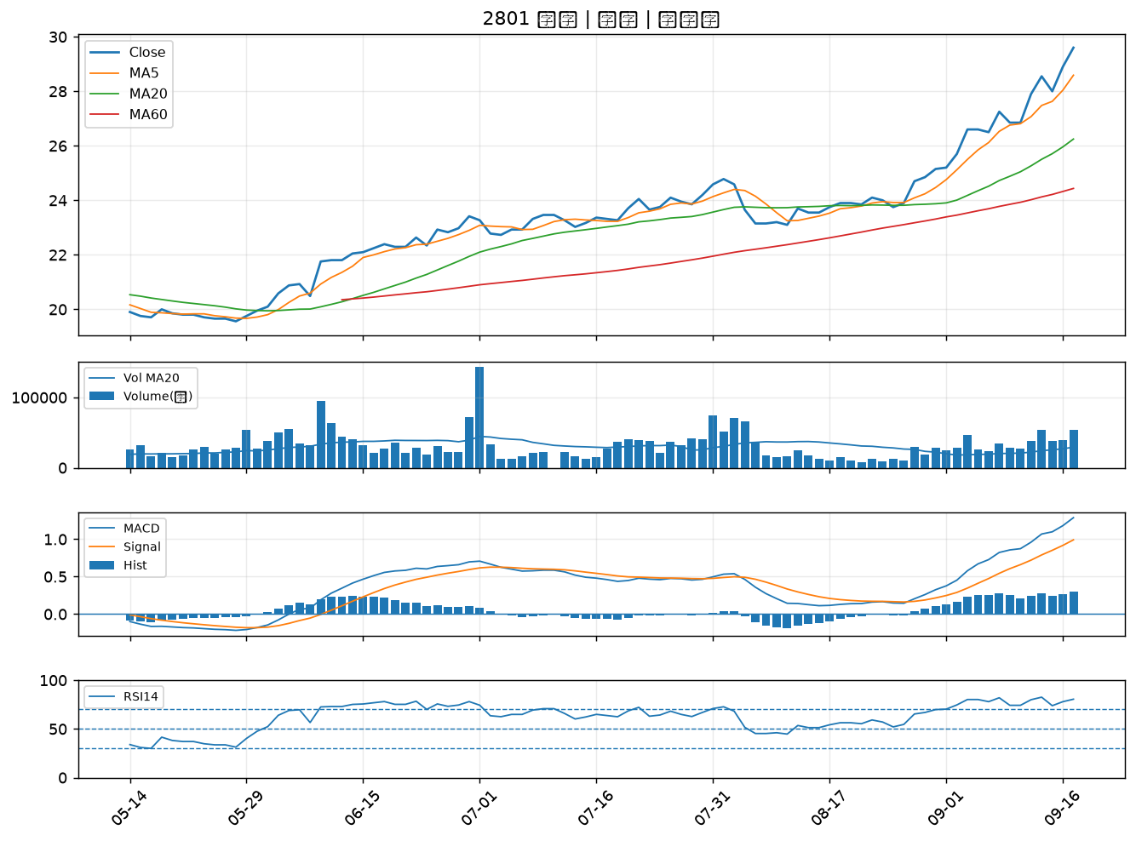

2836 高雄銀｜B級
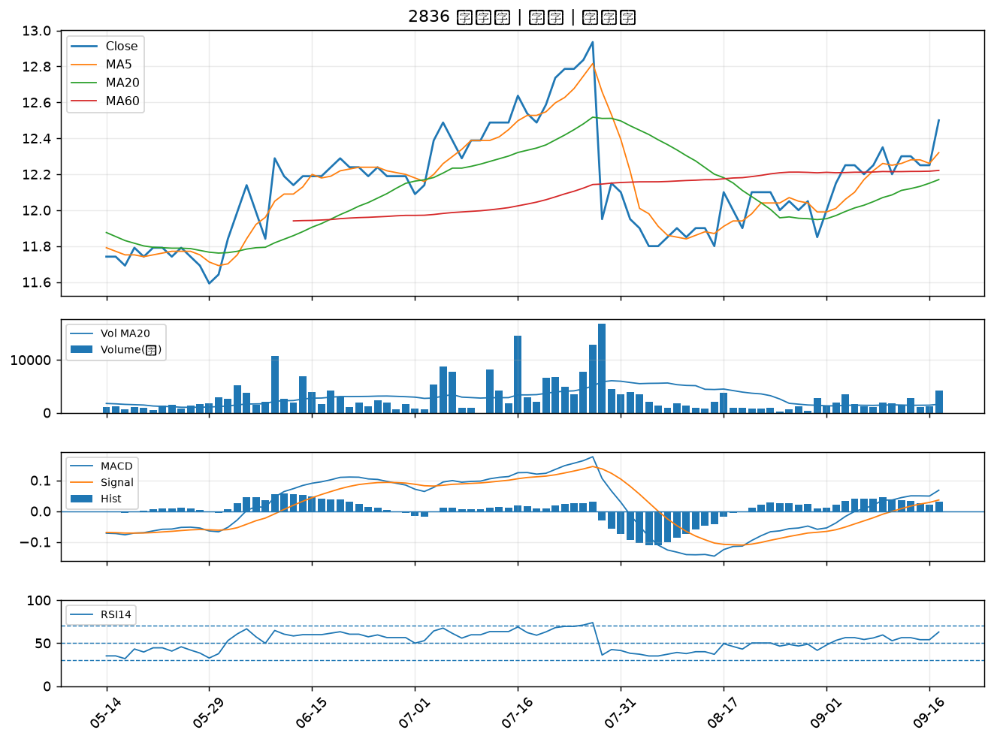

2303 聯電｜B級
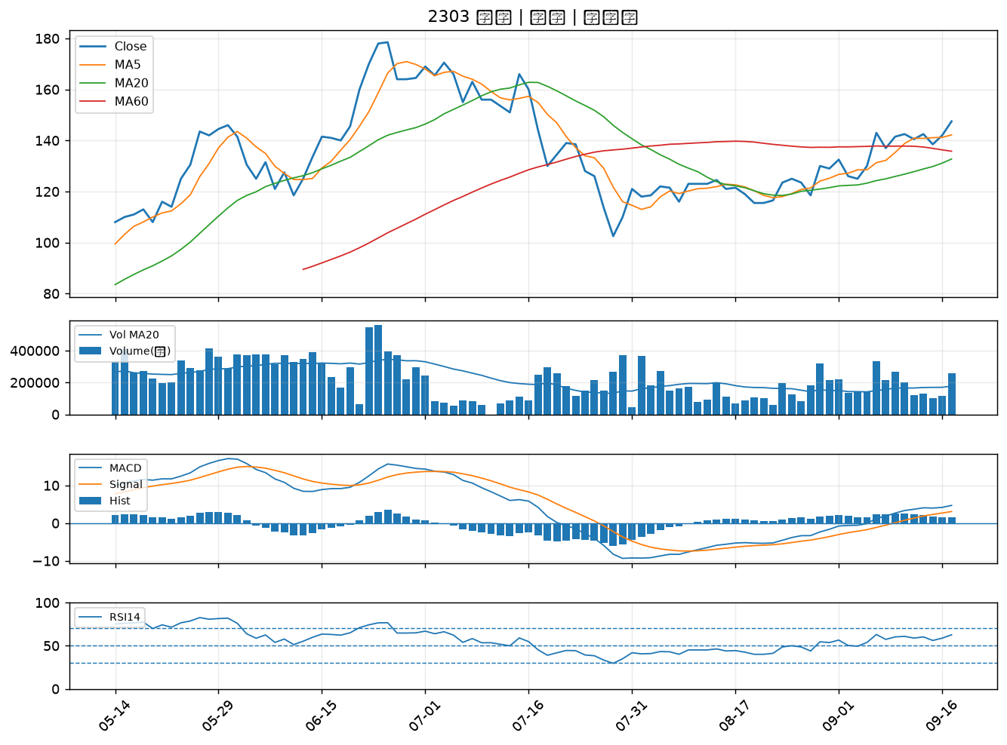

2884 玉山金｜B級
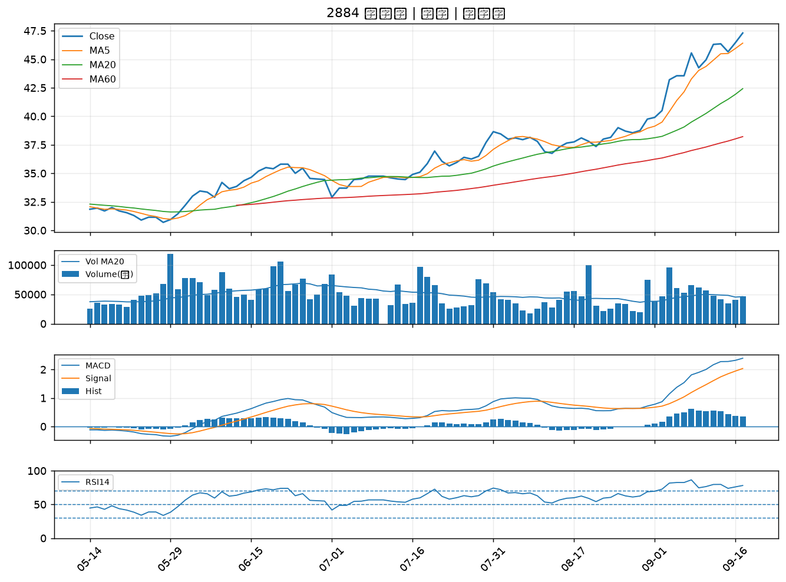

5347 世界｜B級
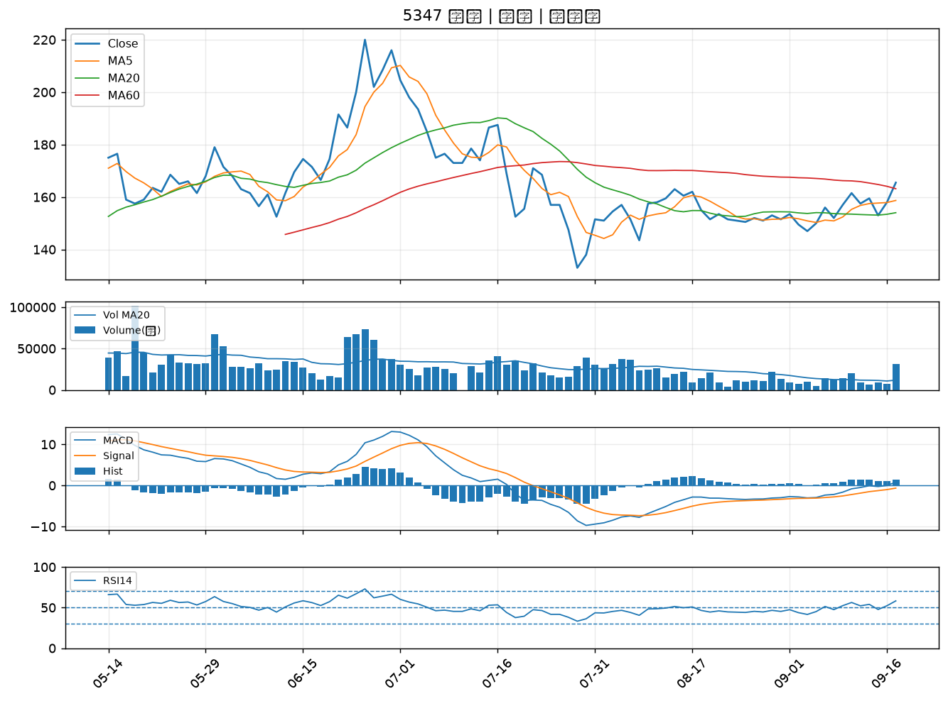

3580 友威科｜B級
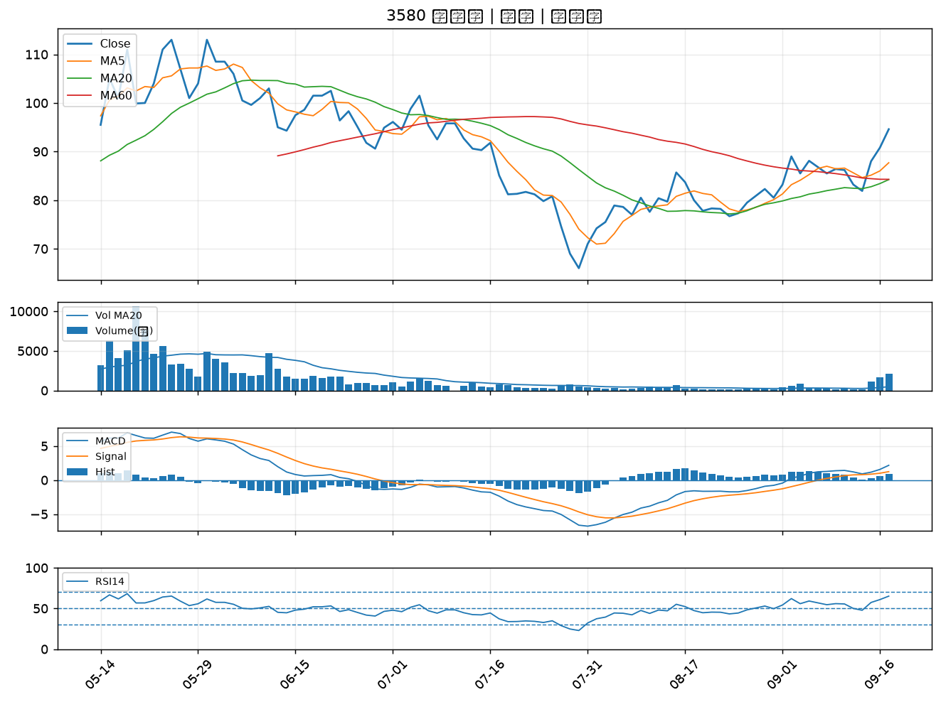

2412 中華電｜B級
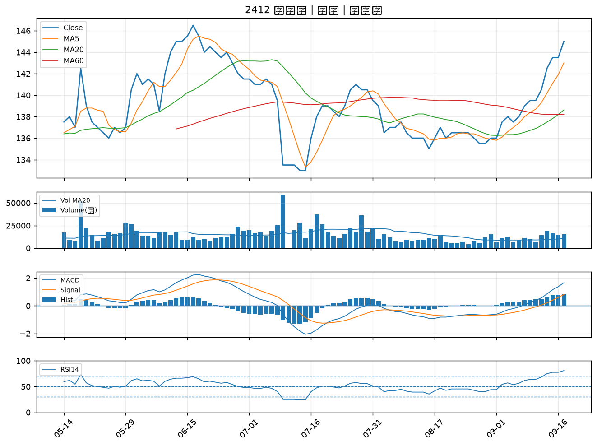

6617 共信-KY｜B級
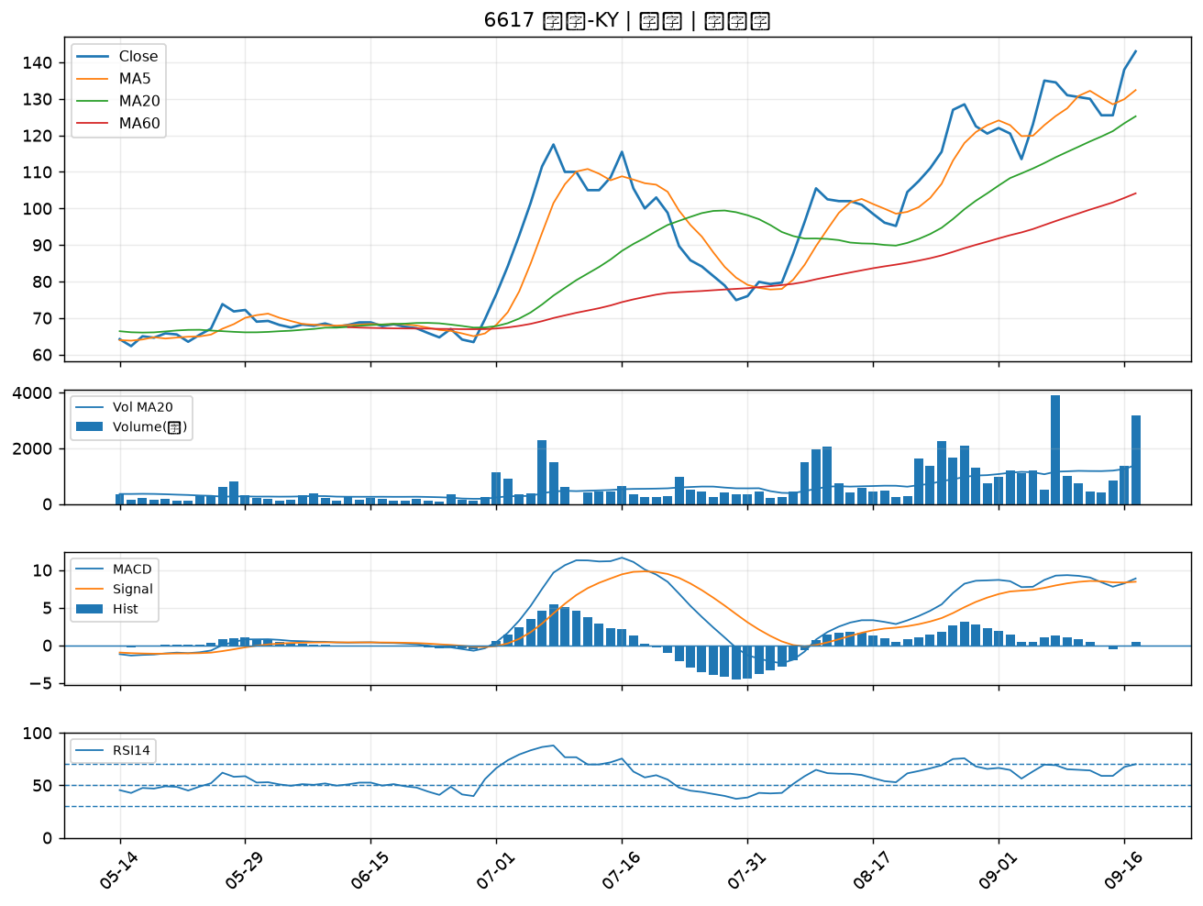

2834 臺企銀｜B級
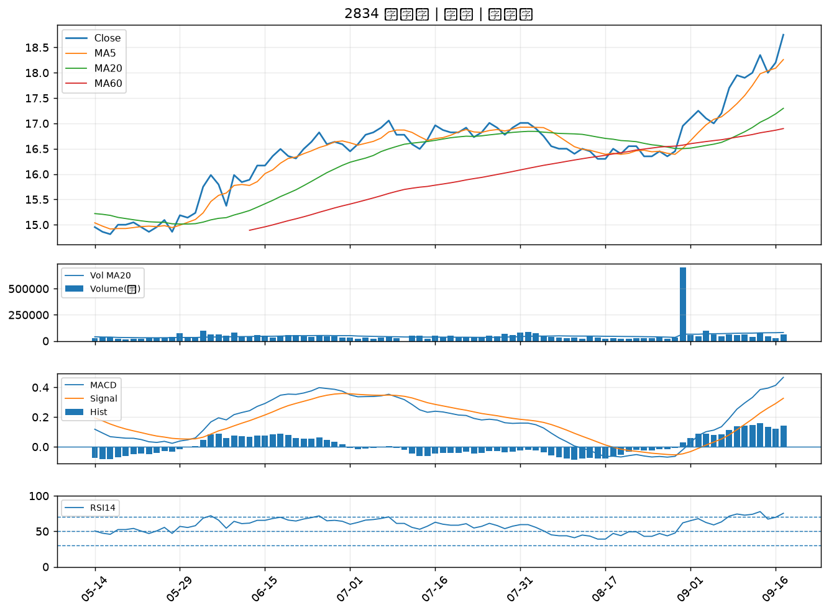

2890 永豐金｜B級
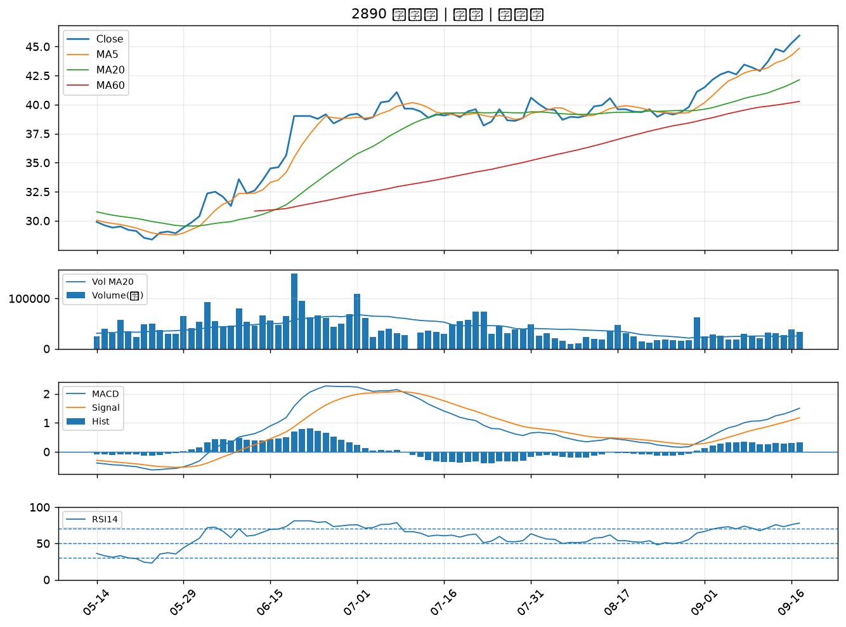

2354 鴻準｜B級
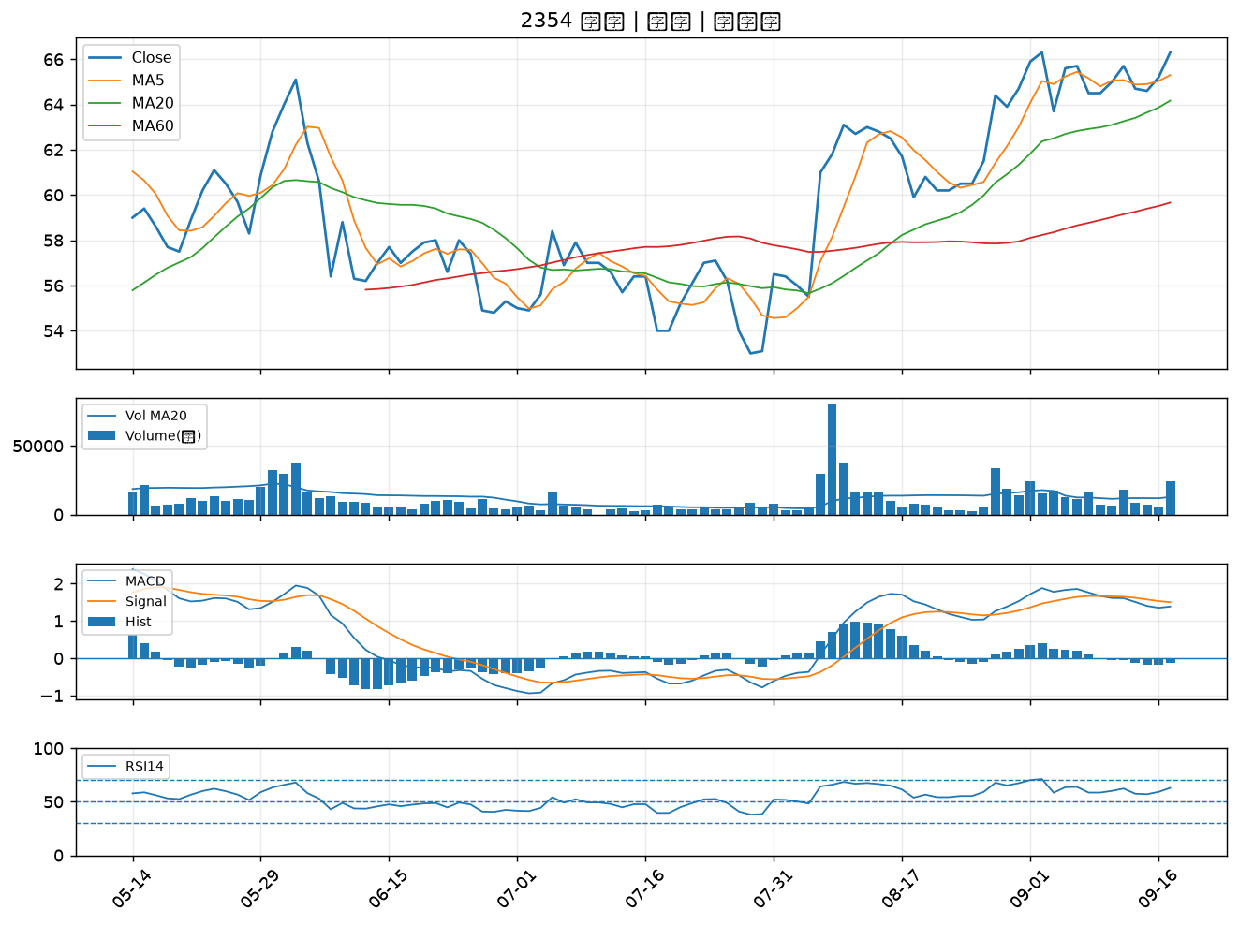

3702 大聯大｜B級
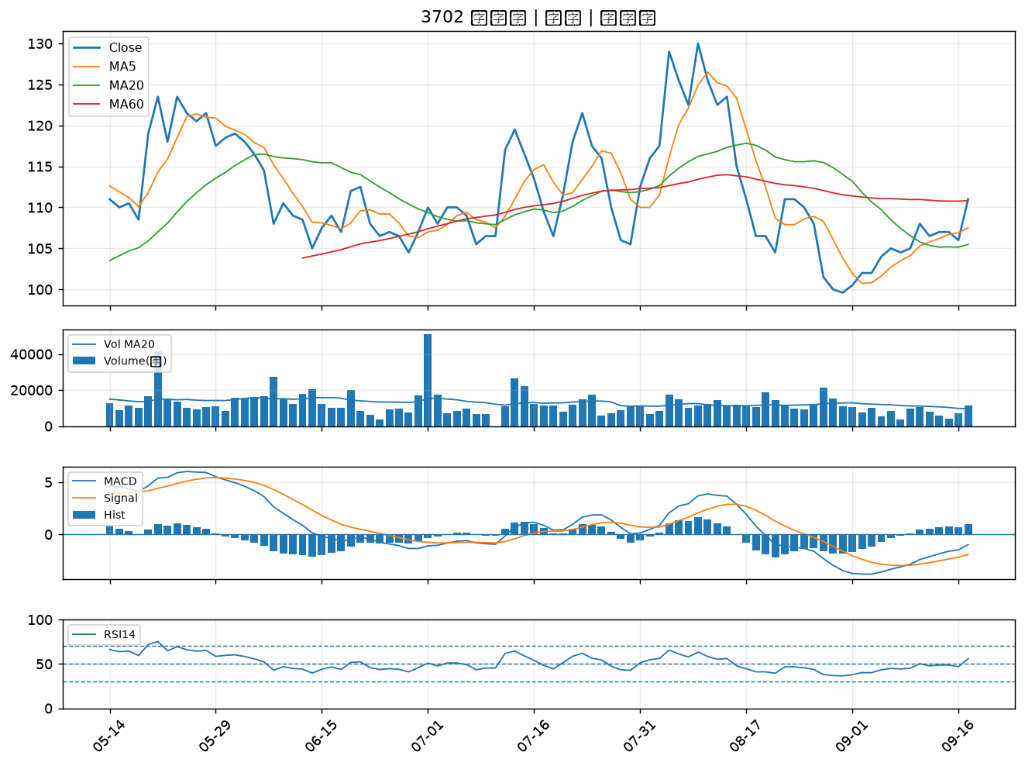

6227 茂綸｜B級
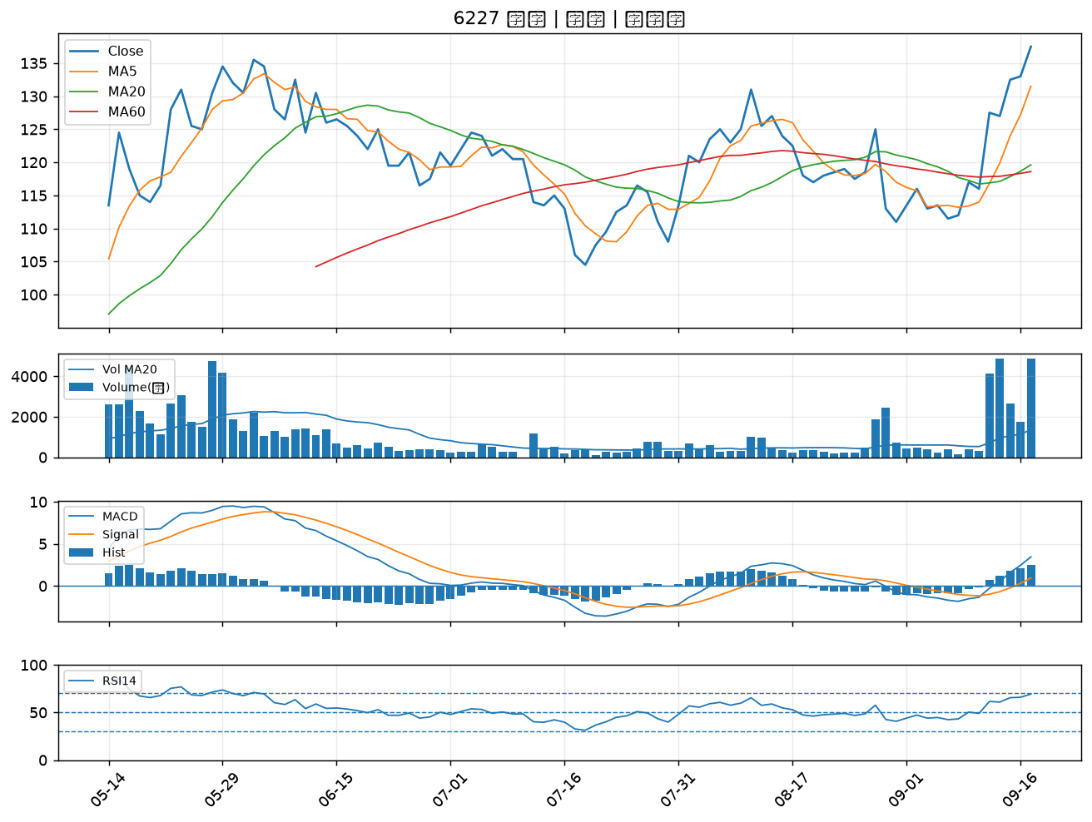

2820 華票｜B級

